APR 2021
 | Timesheet
 | Employee ID : |  |  | Name : | นาย ธนกร ภูเฉลียว

 | Title : |  |  | Dept. :

 | Start Date : | 1-Apr-21 |  | Number of working days per month : |  |  |  | 29

Date | Day | Time |  |  |  | Hours
 |  | In | Out | In | Out | Normal | OT | Sick | Vacation | Personal
4/1/21 | 2021-04-01 | 9:00:00 | 12:00:00 | 13:00:00 | 18:00:00 | 8.00 | 0.00 | - | 0.00 | 0.00
4/2/21 | 2021-04-02 | 9:00:00 | 12:00:00 | 13:00:00 | 18:00:00 | 8.00 | 0.00 | 0.00 | 0.00 | 0.00
4/3/21 | 2021-04-03 |  |  |  |  | 0.00 | 0.00 | 0.00 | 0.00 | 0.00
4/4/21 | 2021-04-04 |  |  |  |  | 0.00 | 0.00 | 0.00 | 0.00 | 0.00
4/5/21 | 2021-04-05 | 9:00:00 | 12:00:00 | 13:00:00 | 18:00:00 | 8.00 | 0.00 | 0.00 | 0.00 | 0.00
4/6/21 | 2021-04-06 | 9:00:00 | 12:00:00 | 13:00:00 | 18:00:00 | 8.00 | 0.00 | 0.00 | 0.00 | 0.00
4/7/21 | 2021-04-07 | 9:00:00 | 12:00:00 | 13:00:00 | 18:00:00 | 8.00 | 0.00 | 0.00 | 0.00 | 0.00
4/8/21 | 2021-04-08 | 9:00:00 | 12:00:00 | 13:00:00 | 18:00:00 | 8.00 | 0.00 | 0.00 | 0.00 | 0.00
4/9/21 | 2021-04-09 | 9:00:00 | 12:00:00 | 13:00:00 | 18:00:00 | 8.00 | 0.00 | 0.00 | 0.00 | 0.00
4/10/21 | 2021-04-10 |  |  |  |  | 0.00 | 0.00 | 0.00 | 0.00 | 0.00
4/11/21 | 2021-04-11 |  |  |  |  | 0.00 | 0.00 | 0.00 | 0.00 | 0.00
4/12/21 | 2021-04-12 |  |  |  |  | 0.00 | 0.00 | 0.00 | 8.00 | 0.00 | ลาพักร้อน
4/13/21 | 2021-04-13 |  |  |  |  | 0.00 | 0.00 | 0.00 | 0.00 | 0.00 | วันสงกรานต์
4/14/21 | 2021-04-14 |  |  |  |  | 0.00 | 0.00 | 0.00 | 0.00 | 0.00 | วันสงกรานต์
4/15/21 | 2021-04-15 |  |  |  |  | 0.00 | 0.00 | 0.00 | 0.00 | 0.00 | วันสงกรานต์
4/16/21 | 2021-04-16 |  |  |  |  | 0.00 | 0.00 | 0.00 | 8.00 | 0.00 | ลาพักร้อน
4/17/21 | 2021-04-17 |  |  |  |  | 0.00 | 0.00 | 0.00 | 0.00 | 0.00
4/18/21 | 2021-04-18 |  |  |  |  | 0.00 | 0.00 | 0.00 | 0.00 | 0.00
4/19/21 | 2021-04-19 | 9:00:00 | 12:00:00 | 13:00:00 | 18:00:00 | 8.00 | 0.00 | 0.00 | 0.00 | 0.00
4/20/21 | 2021-04-20 | 9:00:00 | 12:00:00 | 13:00:00 | 18:00:00 | 8.00 | 0.00 | 0.00 | 0.00 | 0.00
4/21/21 | 2021-04-21 | 9:00:00 | 12:00:00 | 13:00:00 | 18:00:00 | 8.00 | 0.00 | 0.00 | 0.00 | 0.00
4/22/21 | 2021-04-22 | 9:00:00 | 12:00:00 | 13:00:00 | 18:00:00 | 8.00 | 0.00 | 0.00 | 0.00 | 0.00
4/23/21 | 2021-04-23 | 9:00:00 | 12:00:00 | 13:00:00 | 18:00:00 | 8.00 | 0.00 | 0.00 | 0.00 | 0.00
4/24/21 | 2021-04-24 |  |  |  |  | 0.00 | 0.00 | 0.00 | 0.00 | 0.00
4/25/21 | 2021-04-25 |  |  |  |  | 0.00 | 0.00 | 0.00 | 0.00 | 0.00
4/26/21 | 2021-04-26 | 9:00:00 | 12:00:00 | 13:00:00 | 18:00:00 | 8.00 | 0.00 | 0.00 | 0.00 | 0.00
4/27/21 | 2021-04-27 | 9:00:00 | 12:00:00 | 13:00:00 | 18:00:00 | 8.00 | 0.00 | 0.00 | 0.00 | 0.00
4/28/21 | 2021-04-28 | 9:00:00 | 12:00:00 | 13:00:00 | 18:00:00 | 8.00 | 0.00 | 0.00 | 0.00 | 0.00
4/29/21 | 2021-04-29 | 9:00:00 | 12:00:00 | 13:00:00 | 18:00:00 | 8.00 | 0.00 | 0.00 | 0.00 | 0.00
4/30/21 | 2021-04-30 | 9:00:00 | 12:00:00 | 13:00:00 | 18:00:00 | 8.00 | 0.00 | 0.00 | 0.00 | 0.00
5/1/21 | 2021-05-01 |  |  |  |  | 0.00 | 0.00 | 0.00 | 0.00 | 0.00
Total Hour |  |  |  |  |  | 136.00 | 0.00 | 0.00 | 16.00 | 0.00

Notes :

Signature of Employee : |  |  | 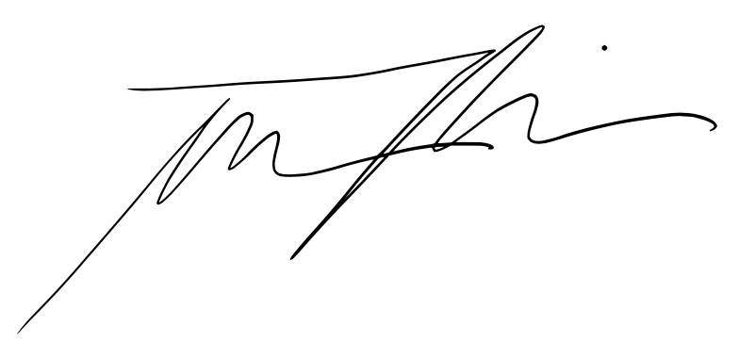 |  |  |  | Date: | 2021-04-07

Signature of Supervisor : |  |  |  |  |  |  | Date:

กรณีที่บริษัทมีการให้ OT: เราจะเริ่มนับเป็นค่า OT หลัง 8 ชั่วโมงทำงานเป็นต้นไป เช่น เวลาเลิกงาน 17.00 น. แต่ทำงานถึง 18.30 น. จะได้ OT 1.30 ชั่วโมง วิธีการคิดเวลา OT หากทำไม่ครบชั่วโมง เช่น ตั้งแต่ 17.00 น - 17.45 น. > จะคิดเศษนาทีโดยนำ 45 หาร 60 วินาที = 0.75 ชั่วโมง
* ทำงานวันเสาร์-อาทิตย์ ในเวลา 8.00-17.00 หรือไม่ถึง 8 ชั่วโมง > ใส่จำนวนชั่วโมงทำงานในช่อง Normal ** ทำงานวันเสาร์-อาทิตย์ หลัง 17.00 เป็นต้นไป หรือมากกว่า 8 ชั่วโมง > ใส่จำนวนชั่วโมงทำงานในช่อง OT

